data aset IKNB
ASET INDUSTRI KEUANGAN NON BANK

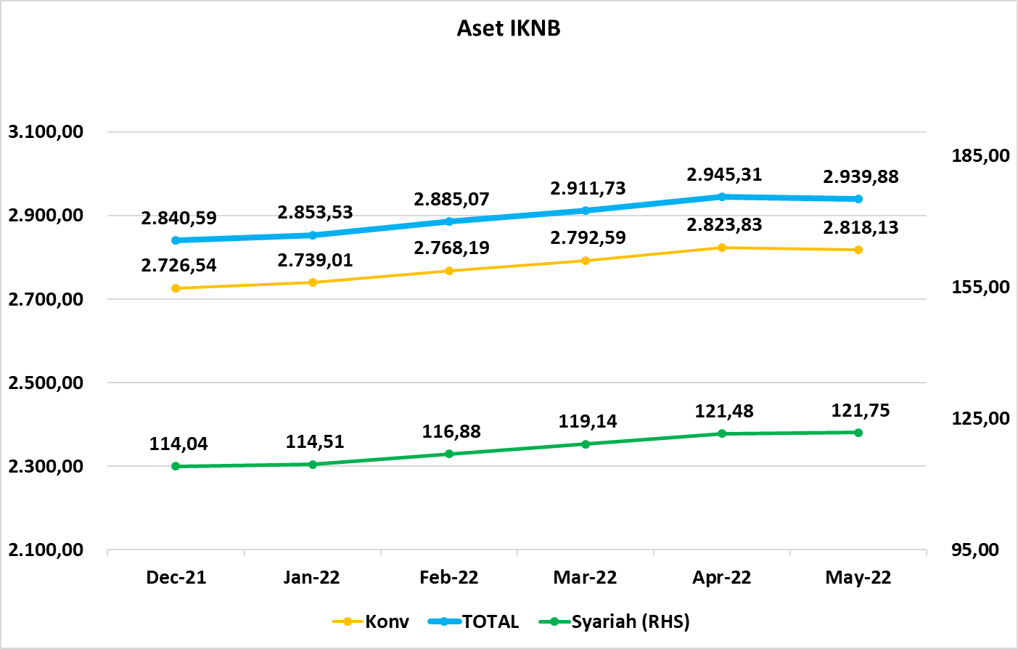
Komponen | Desember 2021 |  | Total | Januari 2022 |  | Total | Februari 2022 |  | Total | Maret 2022 |  | Total | April 2022 |  | Total | Mei 2022 |  | Total
 | Konvensional | Syariah |  | Konvensional | Syariah |  | Konvensional | Syariah |  | Konvensional | Syariah |  | Konvensional | Syariah |  | Konvensional | Syariah
Asuransi | 1,590.72 | 43.55 | 1,634.27 | 1,604.08 | 43.82 | 1,647.90 | 1,626.45 | 44.61 | 1,671.06 | 1,637.68 | 45.17 | 1,682.84 | 1,663.47 | 45.54 | 1,709.01 | 1,664.84 | 44.23 | 1,709.07
Asuransi Jiwa | 589.81 | 34.97 | 624.78 | 586.70 | 35.25 | 621.95 | 588.88 | 35.86 | 624.74 | 591.49 | 36.52 | 628.00 | 603.24 | 36.55 | 639.79 | 596.01 | 35.12 | 631.13
Asuransi Umum | 182.70 | 6.62 | 189.31 | 189.36 | 6.62 | 195.98 | 191.19 | 6.79 | 197.98 | 191.65 | 6.63 | 198.28 | 190.72 | 6.94 | 197.67 | 189.74 | 7.01 | 196.75
Reasuransi | 29.71 | 1.96 | 31.67 | 31.02 | 1.95 | 32.97 | 31.47 | 1.97 | 33.44 | 31.49 | 2.02 | 33.51 | 31.96 | 2.05 | 34.00 | 32.53 | 2.09 | 34.62
Asuransi ASN, TNI/POLRI, Kecelakaan Penumpang Umum dan Lalu Lintas Jalan | 137.06 | - | 137.06 | 136.49 | - | 136.49 | 142.27 | - | 142.27 | 141.98 | - | 141.98 | 141.77 | - | 141.77 | 141.11 | - | 141.11
Asuransi Sosial (BPJS) | 651.45 | - | 651.45 | 660.51 | - | 660.51 | 672.63 | - | 672.63 | 681.07 | - | 681.07 | 695.78 | - | 695.78 | 705.45 | - | 705.45
Lembaga Pembiayaan | 559.98 | 23.53 | 583.51 | 560.66 | 23.95 | 584.61 | 566.05 | 24.74 | 590.79 | 570.47 | 24.77 | 595.24 | 576.39 | 25.47 | 601.87 | 571.23 | 26.73 | 597.96
Perusahaan Pembiayaan | 416.32 | 16.79 | 433.11 | 416.94 | 17.21 | 434.16 | 421.52 | 17.80 | 439.32 | 425.31 | 18.26 | 443.57 | 429.79 | 19.00 | 448.78 | 426.12 | 18.23 | 444.35
Modal Ventura | 18.00 | 3.27 | 21.27 | 18.10 | 3.25 | 21.35 | 18.55 | 3.45 | 22.00 | 19.31 | 3.78 | 23.09 | 20.14 | 3.74 | 23.89 | 19.73 | 3.64 | 23.37
PP Infrastruktur | 125.67 | 3.46 | 129.13 | 125.62 | 3.49 | 129.10 | 125.98 | 3.49 | 129.47 | 125.85 | 2.73 | 128.59 | 126.46 | 2.73 | 129.20 | 125.38 | 4.86 | 130.24
Dana Pensiun | 327.40 | 2.15 | 329.55 | 326.68 | 2.17 | 328.84 | 330.43 | 2.17 | 332.60 | 332.08 | 2.16 | 334.24 | 333.78 | 2.18 | 335.96 | 334.66 | 2.18 | 336.84
DPPK-PPMP | 172.63 | 0.61 | 173.24 | 172.17 | 0.62 | 172.79 | 174.53 | 0.62 | 175.15 | 175.27 | 0.62 | 175.90 | 175.89 | 0.63 | 176.52 | 176.06 | 0.63 | 176.69
DPPK-PPIP | 40.69 | 0.09 | 40.78 | 40.47 | 0.09 | 40.56 | 41.16 | 0.09 | 41.25 | 41.56 | 0.09 | 41.65 | 42.18 | 0.09 | 42.27 | 42.20 | 0.09 | 42.28
DPLK | 114.08 | 1.45 | 115.53 | 114.04 | 1.46 | 115.50 | 114.74 | 1.46 | 116.20 | 115.24 | 1.45 | 116.69 | 115.71 | 1.46 | 117.17 | 116.40 | 1.47 | 117.87
LKK | 228.85 | 44.17 | 273.02 | 227.78 | 43.93 | 271.71 | 225.32 | 44.70 | 270.02 | 229.02 | 46.39 | 275.41 | 226.74 | 47.64 | 274.39 | 223.96 | 47.96 | 271.93
1. LPEI | 79.62 | 9.47 | 89.10 | 78.74 | 9.39 | 88.13 | 77.75 | 9.58 | 87.33 | 78.04 | 11.04 | 89.08 | 77.36 | 9.48 | 86.84 | 76.98 | 9.43 | 86.41
2. Pergadaian** | 58.29 | 8.68 | 66.97 | 58.43 | 8.46 | 66.90 | 59.13 | 8.81 | 67.94 | 60.66 | 9.03 | 69.69 | 59.36 | 9.03 | 68.40 | 59.71 | 9.31 | 69.01
3. Lembaga Penjamin | 32.45 | 4.45 | 36.90 | 32.96 | 4.52 | 37.48 | 33.64 | 4.60 | 38.24 | 34.64 | 4.78 | 39.42 | 35.00 | 4.80 | 39.80 | 35.34 | 4.86 | 40.20
4. PT SMF (Persero) | 31.16 | 2.59 | 33.75 | 30.94 | 2.59 | 33.53 | 28.54 | 2.59 | 31.13 | 27.22 | 2.71 | 29.94 | 28.09 | 2.78 | 30.87 | 28.12 | 2.77 | 30.90
5. PT PNM (Persero) | 24.54 | 18.98 | 43.52 | 23.94 | 18.96 | 42.90 | 23.48 | 19.12 | 42.60 | 25.73 | 18.83 | 44.56 | 24.21 | 21.55 | 45.76 | 23.82 | 21.59 | 45.41
6. PT Danareksa (Persero) | 2.78 | - | 2.78 | 2.76 | - | 2.76 | 2.78 | - | 2.78 | 2.73 | - | 2.73 | 2.73 | - | 2.73 |  |  | -
Jasa Penunjang* | 14.80 | - | 14.80 | 14.80 | - | 14.80 | 14.80 | - | 14.80 | 18.09 | - | 18.09 | 18.09 | - | 18.09 | 18.09 | - | 18.09
Pialang Asuransi** | 9.56 | - | 9.56 | 9.56 | - | 9.56 | 9.56 | - | 9.56 | 10.65 | - | 10.65 | 10.65 | - | 10.65 | 10.65 | - | 10.65
Pialang Reasuransi** | 5.24 | - | 5.24 | 5.24 | - | 5.24 | 5.24 | - | 5.24 | 7.45 | - | 7.45 | 7.45 | - | 7.45 | 7.45 | - | 7.45
LKM* | 0.82 | 0.57 | 1.38 | 0.82 | 0.57 | 1.38 | 0.82 | 0.57 | 1.38 | 0.82 | 0.57 | 1.38 | 0.82 | 0.55 | 1.37 | 0.82 | 0.55 | 1.37
Fintech | 3.99 | 0.07 | 4.06 | 4.20 | 0.09 | 4.29 | 4.33 | 0.09 | 4.42 | 4.43 | 0.09 | 4.52 | 4.53 | 0.10 | 4.63 | 4.52 | 0.10 | 4.62
TOTAL | 2,726.54 | 114.04 | 2,840.59 | 2,739.01 | 114.51 | 2,853.53 | 2,768.19 | 116.88 | 2,885.07 | 2,792.59 | 119.14 | 2,911.73 | 2,823.83 | 121.48 | 2,945.31 | 2,818.13 | 121.75 | 2,939.88

Keterangan :

*Terjadi revisi data Aset Jasa Penunjang pada bulan Desember 2021 dengan menggunakan data Semester II 2021 *Data aset LKM menggunakan data Empat bulanan periode Desember 2021.
**Note : terdapat revisi data pada jumlah Aset Pergadaian Konvensional di bulan Des 2021 dan Maret 2022, serta Aset Pialang Asuransi dan Pialang Reasuransi pada bulan Maret 2022

Pelaku IKNB
JUMLAH PELAKU
INDUSTRI KEUANGAN NON BANK

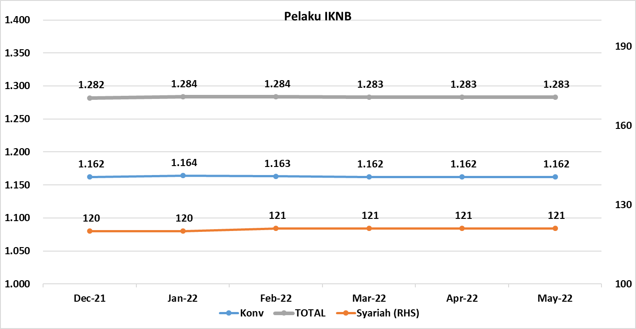
Komponen | Desember 2021 |  | Total | Januari 2022 |  | Total | Februari 2022 |  | Total | Maret 2022 |  | Total | April 2022 |  | Total | Mei 2022 |  | Total
 | Konvensional | Syariah |  | Konvensional | Syariah |  | Konvensional | Syariah |  | Konvensional | Syariah |  | Konvensional | Syariah |  | Konvensional | Syariah
Asuransi | 135 | 14 | 149 | 136 | 14 | 150 | 136 | 14 | 150 | 136 | 15 | 151 | 136 | 15 | 151 | 136 | 15 | 151
Asuransi Jiwa** | 53 | 7 | 60 | 53 | 7 | 60 | 53 | 7 | 60 | 53 | 8 | 61 | 53 | 8 | 61 | 53 | 8 | 61
Asuransi Umum | 71 | 6 | 77 | 71 | 6 | 77 | 71 | 6 | 77 | 71 | 6 | 77 | 71 | 6 | 77 | 71 | 6 | 77
Reasuransi | 6 | 1 | 7 | 7 | 1 | 8 | 7 | 1 | 8 | 7 | 1 | 8 | 7 | 1 | 8 | 7 | 1 | 8
Asuransi ASN, TNI/POLRI, Kecelakaan Penumpang Umum dan Lalu Lintas Jalan | 3 | 0 | 3 | 3 | 0 | 3 | 3 | 0 | 3 | 3 | 0 | 3 | 3 | 0 | 3 | 3 | 0 | 3
Asuransi Sosial (BPJS) | 2 | - | 2 | 2 | - | 2 | 2 | - | 2 | 2 | - | 2 | 2 | - | 2 | 2 | - | 2
Lembaga Pembiayaan | 214 | 9 | 223 | 212 | 9 | 221 | 212 | 9 | 221 | 210 | 9 | 219 | 209 | 9 | 218 | 208 | 9 | 217
Perusahaan Pembiayaan | 156 | 5 | 161 | 154 | 5 | 159 | 154 | 5 | 159 | 153 | 5 | 158 | 153 | 5 | 158 | 153 | 4 | 157
Modal Ventura | 56 | 4 | 60 | 56 | 4 | 60 | 56 | 4 | 60 | 55 | 4 | 59 | 54 | 4 | 58 | 53 | 5 | 58
PP Infrastruktur | 2 | 0 | 2 | 2 | 0 | 2 | 2 | 0 | 2 | 2 | 0 | 2 | 2 | 0 | 2 | 2 | 0 | 2
Dana Pensiun | 208 | 4 | 212 | 206 | 4 | 210 | 204 | 4 | 208 | 202 | 4 | 206 | 201 | 4 | 205 | 201 | 4 | 205
DPPK-PPMP | 141 | 2 | 143 | 141 | 2 | 143 | 140 | 2 | 142 | 139 | 2 | 141 | 138 | 2 | 140 | 138 | 2 | 140
DPPK-PPIP | 42 | 1 | 43 | 40 | 1 | 41 | 39 | 1 | 40 | 38 | 1 | 39 | 38 | 1 | 39 | 38 | 1 | 39
DPLK | 25 | 1 | 26 | 25 | 1 | 26 | 25 | 1 | 26 | 25 | 1 | 26 | 25 | 1 | 26 | 25 | 1 | 26
LKK | 142 | 4 | 146 | 146 | 4 | 150 | 148 | 5 | 153 | 151 | 5 | 156 | 152 | 5 | 157 | 153 | 5 | 158
1. LPEI | 1 | - | 1 | 1 | - | 1 | 1 | - | 1 | 1 | - | 1 | 1 | - | 1 | 1 | - | 1
2. Pergadaian | 118 | 2 | 120 | 122 | 2 | 124 | 124 | 3 | 127 | 127 | 3 | 130 | 128 | 3 | 131 | 130 | 3 | 133
Berizin** | 93 | 2 | 95 | 99 | 2 | 101 | 101 | 3 | 104 | 104 | 3 | 107 | 105 | 3 | 108 | 107 | 3 | 110
Terdaftar dan sedang memproses izin | 25 | - | 25 | 23 | - | 23 | 23 | - | 23 | 23 | - | 23 | 23 | - | 23 | 23 | - | 23
3. Lembaga Penjamin | 20 | 2 | 22 | 20 | 2 | 22 | 20 | 2 | 22 | 20 | 2 | 22 | 20 | 2 | 22 | 20 | 2 | 22
4. PT SMF (Persero) | 1 | - | 1 | 1 | - | 1 | 1 | - | 1 | 1 | - | 1 | 1 | - | 1 | 1 | - | 1
5. PT PNM (Persero) | 1 | - | 1 | 1 | - | 1 | 1 | - | 1 | 1 | - | 1 | 1 | - | 1 | 1 | - | 1
6. PT Danareksa (Persero) | 1 | - | 1 | 1 | - | 1 | 1 | - | 1 | 1 | - | 1 | 1 | - | 1 |  |  | -
Jasa Penunjang IKNB | 223 | - | 223 | 223 | - | 223 | 223 | - | 223 | 223 | - | 223 | 223 | - | 223 | 223 | - | 223
1. Perusahaan Pialang Asuransi | 155 | - | 155 | 155 | - | 155 | 155 | - | 155 | 155 | - | 155 | 155 | - | 155 | 155 | - | 155
2. Perusahaan Pialang Reasuransi | 41 | - | 41 | 41 | - | 41 | 41 | - | 41 | 41 | - | 41 | 41 | - | 41 | 41 | - | 41
3. Perusahaan Penilai Kerugian Asuransi | 27 | - | 27 | 27 | - | 27 | 27 | - | 27 | 27 | - | 27 | 27 | - | 27 | 27 | - | 27
LKM | 144 | 82 | 226 | 145 | 82 | 227 | 145 | 82 | 227 | 145 | 81 | 226 | 146 | 81 | 227 | 146 | 81 | 227
Izin Penuh | 144 | 82 | 226 | 144 | 82 | 226 | 144 | 82 | 226 | 145 | 81 | 226 | 146 | 81 | 227 | 146 | 81 | 227
Izin Bersyarat |  | - | - | 1 | - | 1 | 1 | - | 1 | - | - | - | - | - | - | - | - | -
Fintech | 96 | 7 | 103 | 96 | 7 | 103 | 95 | 7 | 102 | 95 | 7 | 102 | 95 | 7 | 102 | 95 | 7 | 102
Berizin | 96 | 7 | 103 | 96 | 7 | 103 | 95 | 7 | 102 | 95 | 7 | 102 | 95 | 7 | 102 | 95 | 7 | 102
Terdaftar | - | - | - | - | - | - | - | - | - | - | - | - | - | - | - | - | - | -
TOTAL | 1,162 | 120 | 1,282 | 1,164 | 120 | 1,284 | 1,163 | 121 | 1,284 | 1,162 | 121 | 1,283 | 1,162 | 121 | 1,283 | 1,162 | 121 | 1,283

Keterangan :
*Data Full Fledge Syariah
**Note : terdapat revisi data pada jumlah pelaku Asuransi Jiwa Syariah dan Pergadaian berizin konvensional di bulan Maret 2022
PT Danareksa (persero) tidak lagi diawasi oleh OJK

